Ej
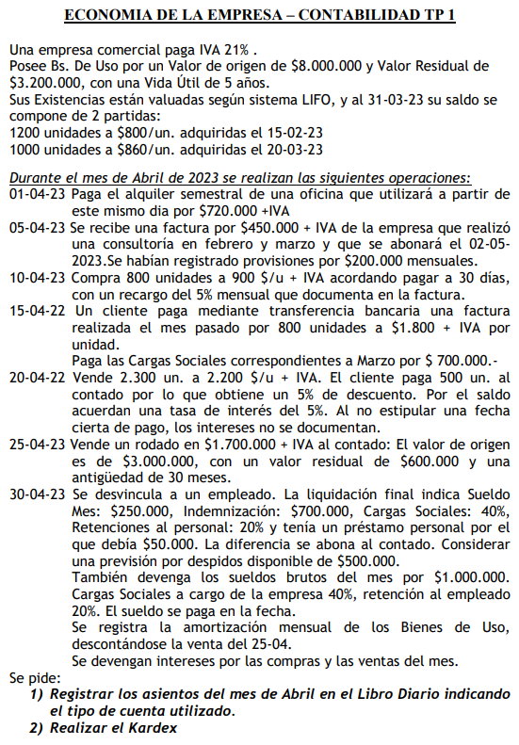

1-04
 |  |  |  | Dato:
 |  |  |  | Alquiler S. | $720,000

ALQUILIER
ALQUILIERES
DIFERIDOS
CAJA = $720000 x 1,21 = $871200
IVA CF = $720000 x 0,21 = $151200
ALQUILER = $720000/6 = $120000
ALQUILERES DIFERIDOS = $720000 - $120000 = $600000
 | $120,000 |  | $600,000

CAJA
IVA CF

 | $871,200 |  | $151,200

 | D | H
Alquiler (A) | $120,000
Alquiler D. (A) | $600,000
Iva CF (A) | $151,200
a
CAJA(A) |  | $871,200
 | $871,200 | $871,200

5-04
 |  |  |  |  | Datos:
 |  |  |  |  | Factura | $450,000
 |  |  |  |  | Provisiones M. | $200,000

Todos los 1 de cada meses
PREVISIONES
DE
SERVICIOS
SERVICIOS (R-)

PREVISIONES DE SERV = $200000 x 4 = $800000
SERVICIOS = $2400000
CXP = 450000 x 1,21 = $544500 = CAJA
IVA CF = $450000 x 0.21 = $94500
PREVISIONES DE SERVICIOS = $450000
 |  |  | $200,000

2023-05-04
CXP
PREVISIONES
DE
SERVICIOS

 |  | $544,500 |  | $450,000

IVA CF

 |  | $94,500

 | D | H
Prev. de serv. (P) | $450,000.00
IVA CF (A) | $94,500.000
a
CXP (P) |  | $544,500
 | $544,500 | $544,500

2023-02-05

CAJA
CXP

 |  | $544,500

 | D | H
CXP(P) | $544,500
a
Caja(A) |  | $544,500
 | $544,500 | $544,500

10-04
 |  |  |  |  | Datos:
 |  |  |  |  |  | Unidades | Precio | Recargo
 |  |  |  |  | Compra | 800 | $900 | 5%

Int a dev
10/4/23
MERCADERIA = 800 x 900 = $720000
CxP = (800 x 900) x 1,21 = $871200
IxP = (800 x 900) x 0,05 x 1,21 = $43560
Int a dev1 = (800 x 900) x 0,05 = $36000
IVA CF = (800 x 900) x 0,21 + (800 x 900) x 0,05 x 0,21 = $158760
30/4/23
Int a dev2 (30/4/23) = (Int a dev1 x 20) / 30 = $24000
10/5/23
Caja = CxC + IxP = $914760
Int a dev3 (10/5/23) = (Int a dev1 x 10) / 30 = $12000

 |  |  |  | $36,000.00

CxP
MERCADERIA

 |  | $871,200 |  | $720,000

IVA
CF
IxP

 |  | $158,760 |  | $43,560

 | D | H
Mercaderia (A) | $720,000
int a dev (A) | $36,000
IVA CF (A) | $158,760
a
CxP |  | $871,200
IxP |  | $43,560
 | $914,760 | $914,760

30/4/23

Int a dev2

Int. Perd
 |  |  | $24,000

 | D | H
Int. Perd (R-) | $24,000
a
int a dev2 (A) |  | $24,000
 | $24,000 | $24,000

2023-10-05

Caja
IxP

 |  | $914,760 |  | $43,560

CxP

 |  |  |  | $871,200

Int a dev3

Int. Perd
 |  |  | $12,000

 | D | H
IxP (A) | $43,560
CxP (A) | $871,200
Int. Perd (R-) | $12,000
a
Caja (A) |  | $914,760
int a dev3 (A) |  | $12,000
 | $926,760 | $926,760

15-04
 |  |  |  |  |  |  | Datos:
 |  |  |  |  |  |  |  | Unidades | Precio
 |  |  |  |  |  |  | Venta | 800 | $1,800

Factura mes pasado
CxC
VENTAS = 800 x 1800 = $1440000
IVA DF = VENTAS x 0,21 = $302400
CxC = 800 x 1800 x 1.21 = $1742400
CS x PAGAR = $700000
VENTAS
 |  | $1,440,000 |  | $1,742,400

IVA DF
 |  | $302,400

15/04/22
CxC
CAJA

 |  |  | $1,742,400

CAJA
CS X PAGAR

 |  |  | $700,000

 | D | H |  |  | D | H
CAJA (A) | $1,742,400 |  |  | CS a Pagar(P) | $700,000
a |  |  |  | a
CxC(A) |  | $1,742,400 |  | CAJA (A) |  | $700,000
 | $1,742,400 | $1,742,400 |  |  | $700,000 | $700,000

20-04
 |  |  |  |  | Datos: | Unidades | $/u |  | Unidades | Descuento | Interes
 |  |  |  |  |  | 2300 | $2,200 | Contado | 500 | 5%
 |  |  |  |  |  |  |  | Apagar | 1800 |  | 5%

Venta = 2300 x $2200 = $5060000
IVA DF = (Venta + Int a dev) x 1.21 = $1104180
CxC = 1800 x $2200 x 1.21 = $4791600
CAJA = 500 x $2200 x 1.21 x 0.95 = $1264450
Dto.PP = 500 x $2200 x 0.05 = $55000
IVA CF = Dto.PP x 1.21 = $11550
Int a dev = 1800 x $2200 x 0.05 = $198000
Int a cobrar = Int a dev x 1.21 = $239580
30/4/23
Int a dev = int ganados = int a dev(20/4/23) / 10dias = $19800
IVA DF
CxC

 |  | $1,104,180 |  | $4,791,600

VENTA
CAJA

 |  | $5,060,000 |  | $1,264,450

IVA CF
Dto. PP

 |  | $11,550 |  | $55,000

Int a dev
Int x cobrar

 |  | $198,000 |  | $239,580

 | D | H
CxC(A) | $4,791,600
CAJA(A) | $1,264,450
Dto.PP(R-) | $55,000
IVA CF (A) | $11,550
Int x Cob(A) | $239,580.00
a
VENTA(R+) |  | $5,060,000
IVA DF(P) |  | $1,104,180
Int a dev(P) |  | $198,000
 | $6,362,180 | $6,362,180

30/4/23

Int a dev
Int ganados (R+)

 |  |  | $19,800

 | D | H
Int a dev(P) | $19,800
a
Int ganad (R+) |  | $19,800
 | $19,800 | $19,800

25-04
 |  |  |  | Datos
 |  |  |  | Total inicial |  |  | Rodado |  |  | Total final
 |  |  |  | Vo | $8,000,000 |  | Vo | $3,000,000 |  | Vo(final) | $5,000,000
 |  |  |  | Vr | $3,200,000 |  | Vr | $600,000 |  | Vr(final) | $2,600,000
 |  |  |  | Vu | 5 | (Años) | Vu | 5 | (Años) | Vu | 5 | (Años)
 |  |  |  |  |  |  | Antiguedad | 30 | (Meses)
 |  |  |  |  |  |  | Venta | $1,700,000
BU
CAJA

BU = Vo = $3000000
CAJA = $1700000 * 1.21 = $2057000
Amortizacion acu = [(3000000-600000)/(5x12)] x 30 = $1200000
IVA DF = 1700000 x .21 = $357000
Utilidades venta = 1700000 - (3000000-1200000)=-100000
30/4/23
Dev de amort = (Vo [final] - Vr[final])/(5x12) = $40000
 |  | $3,000,000 | $2,057,000

Amortizacion
Acumulada
IVA DF
 |  | $1,200,000 | $357,000.00

Utilidad Venta (R-)

 |  |  | $100,000

 | D | H
CAJA (A) | $2,057,000
Am.Acu.(P) | 1200000
Ut.Vent. (R-) | $100,000
a
BU (A) |  | $3,000,000
IVA DF(P) |  | $357,000.00
 | $3,357,000 | $3,357,000

Devengado de amortizaciones 30/4/23

Amort. Acu
Amort. del ej.

 |  | $40,000

 | D | H
Amort. Ej(R-) | $40,000
a
Amort. Acu(P) |  | $40,000
 | $40,000 | $40,000

30-04
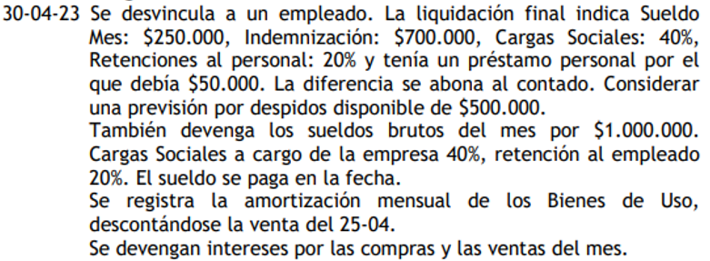
 |  |  |  | Datos Desv. |  | Datos
 |  |  |  | Sueldo | $250,000 | Sueldos | $1,000,000
 |  |  |  | Indem. | $700,000 | Retenciones | 20%
 |  |  |  | Retenciones | 20% | Cargas Soc | 40%
 |  |  |  | Cargas Soc | 40%
 |  |  |  | Prestamo P | $50,000
 |  |  |  | Prevision x D. | $500,000

Prestamo P = $50000
Sueldo = $250000
Prevision de Despidos = $500000
Cargas Sociales = Sueldo * 0.4 = $100000
Dispo = (Sueldo x 0,8) - Prestamo + indem(700000) = $850000
Cs a pagar = Sueldo x (0.4 + 0.2) = $150000
Indemnizacion = $700000 - Prevision = $200000
SUELDOS = $1000000
Remuneraciones a pagar = Suledos x 0,8 = $800000
Cs a pagar = (0.4 + 0.2) x Sueldos = $600000
Cargas sociales = Sueldos x 0.4 = $400000
Dispo = remuneraciones a pagar = $800000

Prest. P

 | $50,000

Dispo
SUELDO

 | $850,000 |  | $250,000

Cs.
a pagar
Cargas Sociales
1
 |  | $50,000 |  |  |  | D | H
 |  |  |  |  | Sueldo(A) | $250,000
 |  |  |  |  | Cs.Ss(R-) | $100,000.0
 | $150,000 |  | $100,000 |  | Indem(R-) | $200,000
 |  |  |  |  | Prev. Desp (P) | $500,000
 |  |  |  |  | a
 |  |  |  |  | Prest. Pers (A) |  | $50,000
 |  | $700,000 |  |  | dispo(A) |  | $850,000.0
Indem.
 |  |  |  |  | Cs. A Pagar(P) |  | $150,000
Prevision de despidos
 |  |  |  |  |  | $1,050,000 | $1,050,000
 | $500,000 |  | $200,000

Remuneraciones a pagar
SUELDO

 | $800,000.0 |  | $1,000,000 |  |  | D | H
 |  |  |  |  | SUELDO(R-) | $1,000,000
 |  |  |  |  | Cs.Ss(R-) | $400,000
 |  |  |  |  | a
 |  | $200,000 |  |  | Cs. A Pagar(P) |  | $600,000
Cs.
a pagar
Cargas Sociales
2
 |  |  |  |  | Rem. A Pagar(P) |  | $800,000.0
 |  |  |  |  |  | $1,400,000 | $1,400,000
 | $600,000 |  | $400,000

Dispo
Remuneraciones a pagar
 |  |  |  |  |  | D | H
 | $800,000 |  |  |  | Rem. A Pagar (P) | $800,000
 |  |  |  |  | a
 |  |  |  |  | Dispo(A) |  | $800,000
 |  |  |  |  |  | $800,000 | $800,000

Amotizaciones del mes descontando venta del 25/4/23

Amort. Acu
Amort. del ej.
 |  |  |  |  |  | D | H
 | 40000 |  |  |  | Amort. Ej (R-) | 40000
 |  |  |  |  | a
 |  |  |  |  | Amort. Acu(P) |  | 40000
 |  |  |  |  |  | 40000 | 40000

intereses del 10/4/23

Int a dev2
Int. Perd
 |  |  |  |  |  | D | H
 |  |  |  |  | Int. Perd(R-) | $24,000
 |  | $24,000 |  |  | a
 |  |  |  |  | Int. a dev(P) |  | $24,000
 |  |  |  |  |  | $24,000 | $24,000

intereses 20/4/23

Int a dev
Int ganados (R+)
 |  |  |  |  |  | D | H
 |  | $19,800 |  |  | Int. a dev(P) | $19,800
 |  |  |  |  | a
 |  |  |  |  | Int Ganados(R+) |  | $19,800
 |  |  |  |  |  | $19,800 | $19,800

Kardex
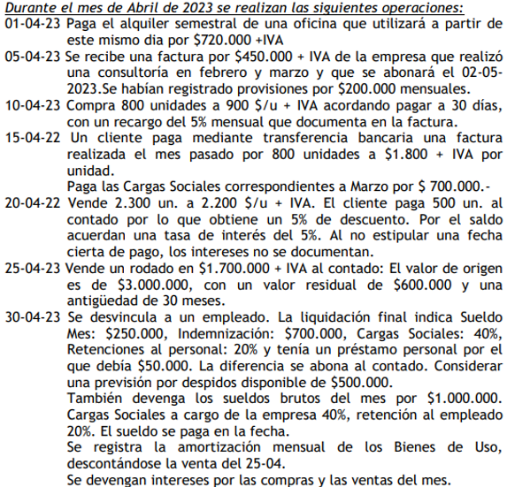
Ultimo Entrado - Primero Salido (LIFO)
FECHA | ENTRADAS |  |  | SALIDAS |  |  | SALDO
 | Un. | $/un. | TOTAL $ | Un. | $/un. | TOTAL $ | Un. | $/un. | TOTAL $
15/2/2023 | 1200 | $ 800.00 | $ 960,000 |  |  |  | 1200 | $ 800 | $ 960,000
20/3/2023 | 1000 | $ 860.00 | $ 860,000 |  |  |  | 1200 | $ 800 | $ 960,000
 |  |  |  |  |  |  | 1000 | $ 860 | $ 860,000
2023-10-04 | 800 | $ 900.00 | $ 720,000 |  |  |  | 1200 | $ 800 | $ 960,000
 |  |  |  |  |  |  | 1000 | $ 860 | $ 860,000
 |  |  |  |  |  |  | 800 | $ 900 | $ 720,000
20/4/23 |  |  |  | 800 | $900 | $720,000 | 700 | $800 | $560,000
 |  |  |  | 1000 | $860 | $860,000
 |  |  |  | 500 | $800 | $400,000

